Hf Днепр
Кошторис на виконання робіт з улаштування монолітного з/б підсилення споруд з блоків ФБС
№ п/п | Найменування робіт та витрат | Од. виміру | Кіл-сть | Ціна | Вартість
 | за адресою: м.Дніпро
 | Споруда розмір 13,7х3,7х2,9h
1 | Бетонування стін та плити товщиною 350мм, з виготовленням армокаркасу з кроком арм. 200х200х200мм, та монтаж/демонтаж опалубки (з однієї сторони), висотою 3,3м | м3 | 58.64 | 4500 | 263880
2 | Матеріали та механізми:
3 | плівка | м2 | 80
4 | Арматура 20 А-500С | т | 11.730
5 | Проволока ТО 1,2 | кг | 50.00
6 | Диск відризний ф230 | шт | 20.00
7 | Фіксатор КО1-конус | шт | 450.00
8 | БСГ В40 | м3 | 59.00
9 | Аренда опалубки | доба | 15.00
10 | Бетононасос | змін | 2.00
11 | Автокран | змін | 2.000

 | Схема:

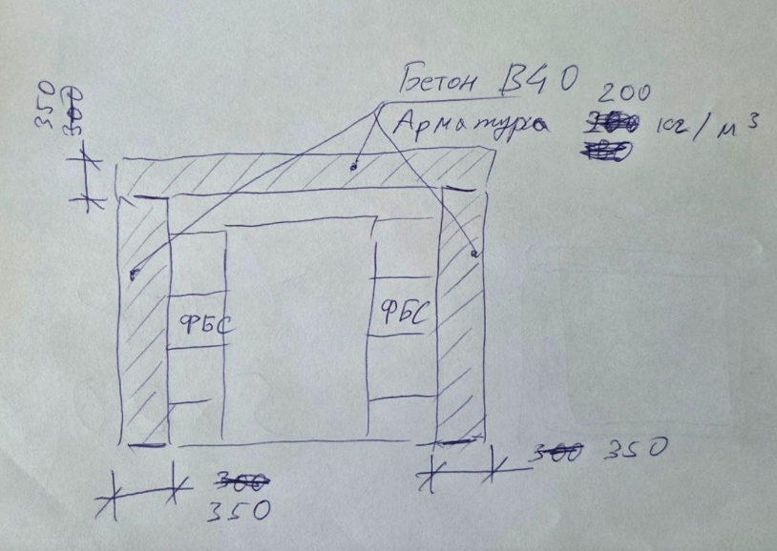

 | фото:

